roe.mean>15
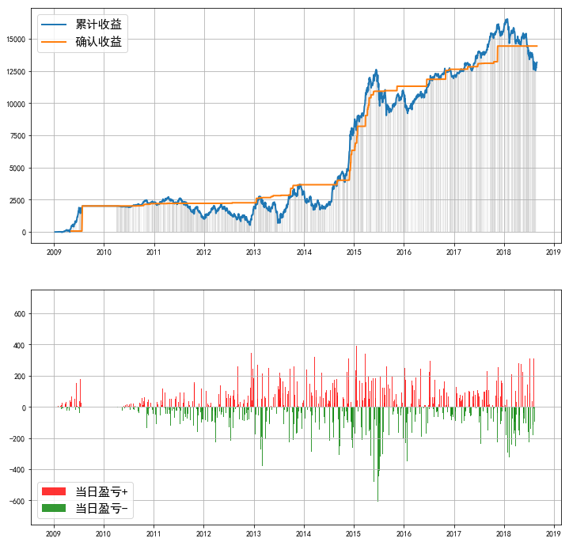
====== | 策略回测报告 | ======
------ | 投资时间 | ------
20070201 | ~ | 20180829
------ | 业绩表现 | ------
实际投入资金 | 5696.11
当前持仓总市值 | 23831.49
总收益率 | 318.38%
资金利用效率
------ | 回撤情况 | ------
回撤计算已完成，用时 | 0.142 | 秒
最大回撤 | -4006.52, | 2018-01-26 | 0:00:00 | ~ | 2018-08-21 | 0:00:00
---- | 逐年收益及回撤 | ----
年份 | 收益 | 回撤 | 起止时间
2009 | 2016.75 | -218.33% | 2009-02-16 | 0:00:00 | ~ | 2009-03-04 | 0:00:00
2010 | 260.57 | -12.76% | 2010-11-08 | 0:00:00 | ~ | 2010-11-24 | 0:00:00
2011 | -1163.05 | -62.33% | 2011-04-18 | 0:00:00 | ~ | 2011-12-29 | 0:00:00
2012 | 925.62 | -75.93% | 2012-05-07 | 0:00:00 | ~ | 2012-12-04 | 0:00:00
2013 | 1283.15 | -75.26% | 2013-02-08 | 0:00:00 | ~ | 2013-06-26 | 0:00:00
2014 | 4738.96 | -45.67% | 2014-01-02 | 0:00:00 | ~ | 2014-03-11 | 0:00:00
2015 | 2237.8 | -28.28% | 2015-06-12 | 0:00:00 | ~ | 2015-08-26 | 0:00:00
2016 | 1736.92 | -13.21% | 2016-01-06 | 0:00:00 | ~ | 2016-01-29 | 0:00:00
2017 | 3497.93 | -5.75% | 2017-11-22 | 0:00:00 | ~ | 2017-12-08 | 0:00:00
2018 | -2765.55 | -24.23% | 2018-01-26 | 0:00:00 | ~ | 2018-08-21 | 0:00:00
------ | 参数设定 | ------
----- | Backtest | Info | -----
Pool:
000069.SZ | 000157.SZ | 000540.SZ | 000568.SZ | 000651.SZ | 000792.SZ | 000826.SZ | 000858.SZ | 000876.SZ | 000895.SZ | 000963.SZ | 000983.SZ | 002024.SZ | 002050.SZ | 002081.SZ | 002142.SZ | 002146.SZ | 002236.SZ | 002241.SZ | 002352.SZ | 002385.SZ | 002411.SZ | 002415.SZ | 002470.SZ | 002475.SZ | 002558.SZ | 002572.SZ | 002602.SZ | 002739.SZ | 300059.SZ | 300070.SZ | 300144.SZ | 300408.SZ | 600066.SH | 600089.SH | 600153.SH | 600177.SH | 600188.SH | 600208.SH | 600276.SH | 600309.SH | 600352.SH | 600406.SH | 600547.SH | 600570.SH | 600585.SH | 600739.SH | 601006.SH | 601021.SH | 601088.SH | 601166.SH | 601808.SH | 601877.SH | 601899.SH | 601933.SH | 601992.SH | 603288.SH
Duration | 250
Profit_Ceiling | 1 | 20%
Trailing_Pct | 100% | 20%
=========================

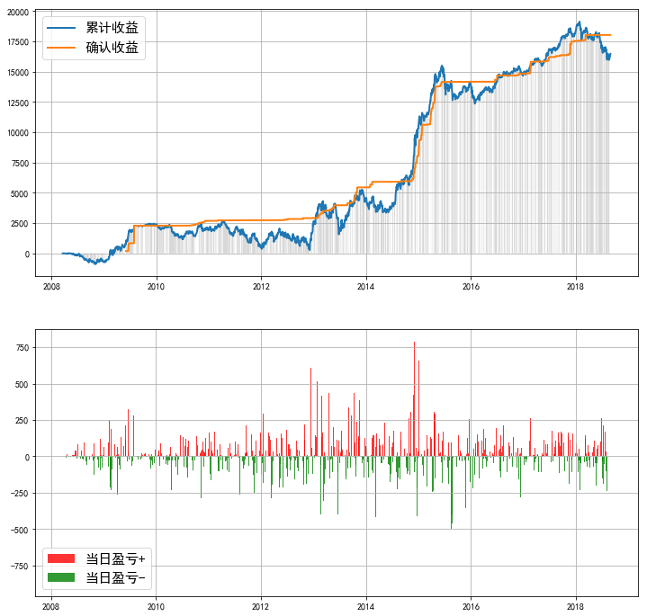
====== | 策略回测报告 | ======
------ | 投资时间 | ------
20070201 | ~ | 20180829
------ | 业绩表现 | ------
实际投入资金 | 7397.64
当前持仓总市值 | 28414.77
总收益率 | 284.11%
资金利用效率
------ | 回撤情况 | ------
回撤计算已完成，用时 | 0.167 | 秒
最大回撤 | -3167.91, | 2018-01-26 | 0:00:00 | ~ | 2018-08-21 | 0:00:00
---- | 逐年收益及回撤 | ----
年份 | 收益 | 回撤 | 起止时间
2008 | -730.34 | #NAME? | 2008-03-19 | 0:00:00 | ~ | 2008-12-31 | 0:00:00
2009 | 3099.25 | -150.63% | 2009-02-16 | 0:00:00 | ~ | 2009-03-04 | 0:00:00
2010 | -396.4 | -50.48% | 2010-01-04 | 0:00:00 | ~ | 2010-07-06 | 0:00:00
2011 | -1410.68 | -82.53% | 2011-04-15 | 0:00:00 | ~ | 2011-12-29 | 0:00:00
2012 | 2163.63 | -86.97% | 2012-05-07 | 0:00:00 | ~ | 2012-12-04 | 0:00:00
2013 | 2083.8 | -63.68% | 2013-03-06 | 0:00:00 | ~ | 2013-06-26 | 0:00:00
2014 | 5934.21 | -28.90% | 2014-02-17 | 0:00:00 | ~ | 2014-05-21 | 0:00:00
2015 | 2778.61 | -18.38% | 2015-06-12 | 0:00:00 | ~ | 2015-08-27 | 0:00:00
2016 | 1330.83 | -9.91% | 2016-01-06 | 0:00:00 | ~ | 2016-01-29 | 0:00:00
2017 | 3409.39 | -3.97% | 2017-04-11 | 0:00:00 | ~ | 2017-05-11 | 0:00:00
2018 | -2048.93 | -16.54% | 2018-01-26 | 0:00:00 | ~ | 2018-08-21 | 0:00:00
------ | 参数设定 | ------
----- | Backtest | Info | -----
Pool:
000069.SZ | 000157.SZ | 000540.SZ | 000568.SZ | 000651.SZ | 000792.SZ | 000826.SZ | 000858.SZ | 000876.SZ | 000895.SZ | 000963.SZ | 000983.SZ | 002024.SZ | 002050.SZ | 002081.SZ | 002142.SZ | 002146.SZ | 002236.SZ | 002241.SZ | 002352.SZ | 002385.SZ | 002411.SZ | 002415.SZ | 002470.SZ | 002475.SZ | 002558.SZ | 002572.SZ | 002602.SZ | 002739.SZ | 300059.SZ | 300070.SZ | 300144.SZ | 300408.SZ | 600066.SH | 600089.SH | 600153.SH | 600177.SH | 600188.SH | 600208.SH | 600276.SH | 600309.SH | 600352.SH | 600406.SH | 600547.SH | 600570.SH | 600585.SH | 600739.SH | 601006.SH | 601021.SH | 601088.SH | 601166.SH | 601808.SH | 601877.SH | 601899.SH | 601933.SH | 601992.SH | 603288.SH
Duration | 50
Profit_Ceiling | 60% | 40% | 20%
Trailing_Pct | 100% | 40% | 20%
=========================

roe.mean>15 季度数据
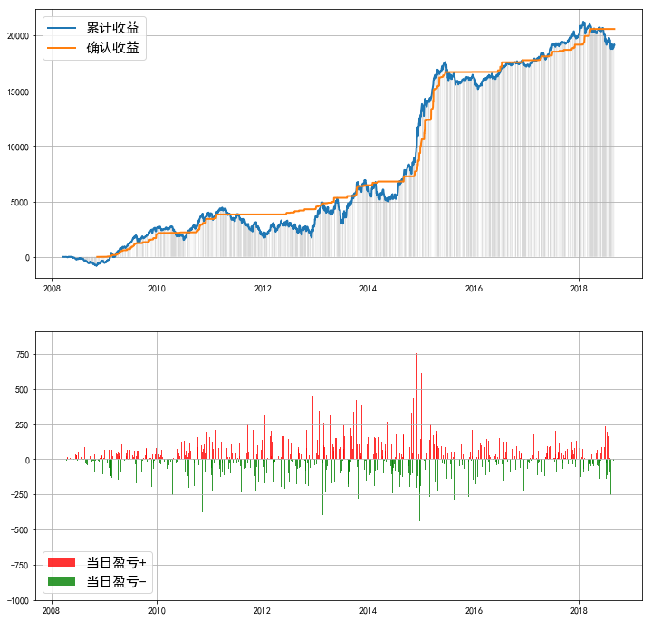
====== | 策略回测报告 | ======
------ | 投资时间 | ------
20070201 | ~ | 20180829
------ | 业绩表现 | ------
实际投入资金 | 5439.9
当前持仓总市值 | 29106.33
总收益率 | 435.05%
资金利用效率
------ | 回撤情况 | ------
回撤计算已完成，用时 | 0.157 | 秒
最大回撤 | -2730.62, | 2011-03-25 | 0:00:00 | ~ | 2012-01-06 | 0:00:00
---- | 逐年收益及回撤 | ----
年份 | 收益 | 回撤 | 起止时间
2008 | -559.03 | #NAME? | 2008-03-19 | 0:00:00 | ~ | 2008-12-31 | 0:00:00
2009 | 3183.93 | -107.03% | 2009-02-16 | 0:00:00 | ~ | 2009-03-04 | 0:00:00
2010 | 1167.16 | -44.45% | 2010-04-02 | 0:00:00 | ~ | 2010-07-02 | 0:00:00
2011 | -1851.02 | -57.22% | 2011-03-25 | 0:00:00 | ~ | 2011-12-28 | 0:00:00
2012 | 1792.8 | -47.16% | 2012-05-07 | 0:00:00 | ~ | 2012-12-04 | 0:00:00
2013 | 2728.26 | -43.78% | 2013-05-28 | 0:00:00 | ~ | 2013-07-10 | 0:00:00
2014 | 6871.56 | -25.94% | 2014-02-19 | 0:00:00 | ~ | 2014-05-21 | 0:00:00
2015 | 2488.32 | -11.79% | 2015-06-17 | 0:00:00 | ~ | 2015-08-27 | 0:00:00
2016 | 1359.25 | -5.99% | 2016-01-06 | 0:00:00 | ~ | 2016-01-29 | 0:00:00
2017 | 2784.91 | -3.32% | 2017-04-11 | 0:00:00 | ~ | 2017-05-11 | 0:00:00
2018 | -1292.91 | -11.64% | 2018-01-26 | 0:00:00 | ~ | 2018-08-20 | 0:00:00
------ | 参数设定 | ------
----- | Backtest | Info | -----
Pool:
000069.SZ | 000157.SZ | 000333.SZ | 000338.SZ | 000423.SZ | 000538.SZ | 000568.SZ | 000651.SZ | 000709.SZ | 000725.SZ | 000858.SZ | 000895.SZ | 000963.SZ | 002008.SZ | 002024.SZ | 002050.SZ | 002081.SZ | 002142.SZ | 002146.SZ | 002153.SZ | 002202.SZ | 002236.SZ | 002241.SZ | 002294.SZ | 002304.SZ | 002310.SZ | 002352.SZ | 002385.SZ | 002411.SZ | 002415.SZ | 002450.SZ | 002456.SZ | 002470.SZ | 002475.SZ | 002558.SZ | 002572.SZ | 002602.SZ | 002624.SZ | 002673.SZ | 002739.SZ | 300003.SZ | 300015.SZ | 300017.SZ | 300027.SZ | 300033.SZ | 300059.SZ | 300070.SZ | 300144.SZ | 300408.SZ | 600029.SH | 600066.SH | 600089.SH | 600153.SH | 600177.SH | 600188.SH | 600219.SH | 600276.SH | 600309.SH | 600352.SH | 600362.SH | 600406.SH | 600415.SH | 600516.SH | 600547.SH | 600570.SH | 600583.SH | 600585.SH | 600660.SH | 600674.SH | 600739.SH | 601006.SH | 601021.SH | 601088.SH | 601166.SH | 601216.SH | 601238.SH | 601618.SH | 601633.SH | 601668.SH | 601669.SH | 601808.SH | 601818.SH | 601877.SH | 601888.SH | 601899.SH | 601933.SH | 601989.SH | 601992.SH | 603288.SH
Duration | 50
Profit_Ceiling | 60% | 40% | 20%
Trailing_Pct | 100% | 40% | 20%
=========================

roe.mean>20
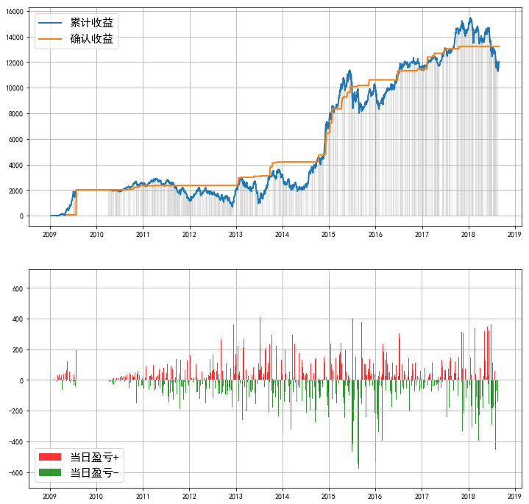
====== | 策略回测报告 | ======
------ | 投资时间 | ------
20070201 | ~ | 20180829
------ | 业绩表现 | ------
实际投入资金 | 4771.76
当前持仓总市值 | 21041.87
总收益率 | 340.97%
资金利用效率
------ | 回撤情况 | ------
回撤计算已完成，用时 | 0.296 | 秒
最大回撤 | -4191.15, | 2018-01-16 | 0:00:00 | ~ | 2018-08-21 | 0:00:00
---- | 逐年收益及回撤 | ----
年份 | 收益 | 回撤 | 起止时间
2009 | 2016.75 | -218.33% | 2009-02-16 | 0:00:00 | ~ | 2009-03-04 | 0:00:00
2010 | 520.75 | -12.75% | 2010-11-08 | 0:00:00 | ~ | 2010-11-24 | 0:00:00
2011 | -1273.87 | -59.07% | 2011-04-18 | 0:00:00 | ~ | 2011-12-30 | 0:00:00
2012 | 901.37 | -69.03% | 2012-05-07 | 0:00:00 | ~ | 2012-12-04 | 0:00:00
2013 | 1200.16 | -68.09% | 2013-02-08 | 0:00:00 | ~ | 2013-06-26 | 0:00:00
2014 | 3862.16 | -41.40% | 2014-01-02 | 0:00:00 | ~ | 2014-04-29 | 0:00:00
2015 | 2325.55 | -29.53% | 2015-06-12 | 0:00:00 | ~ | 2015-08-26 | 0:00:00
2016 | 1965.51 | -14.99% | 2016-01-06 | 0:00:00 | ~ | 2016-01-29 | 0:00:00
2017 | 2903.11 | -7.85% | 2017-11-10 | 0:00:00 | ~ | 2017-12-08 | 0:00:00
2018 | -2852.46 | -27.08% | 2018-01-16 | 0:00:00 | ~ | 2018-08-21 | 0:00:00
------ | 参数设定 | ------
----- | Backtest | Info | -----
Pool:
600066.SH | 600188.SH | 603288.SH | 600276.SH | 002352.SZ | 300070.SZ | 600309.SH | 000540.SZ | 601166.SH | 002236.SZ | 000568.SZ | 000157.SZ | 000963.SZ | 002024.SZ | 601877.SH | 002415.SZ | 000983.SZ | 002146.SZ | 600570.SH | 300144.SZ | 002572.SZ | 002081.SZ | 600177.SH | 002739.SZ | 000858.SZ | 000792.SZ | 002602.SZ | 600547.SH | 002475.SZ | 002385.SZ | 601933.SH | 300059.SZ | 601021.SH | 000895.SZ | 000651.SZ | 600406.SH | 002411.SZ | 300408.SZ | 600153.SH | 002142.SZ | 002558.SZ
Duration | 250
Profit_Ceiling | 60% | 20%
Trailing_Pct | 100% | 20%
=========================

